Diagnóstico Integral
 |  |  |  |  |  | PROCESO DE GESTIÓN DOCUMENTAL |  |  |  |  |  |  |  |  | POLICÍA NACIONAL
Código:1GD-FR-0020
Fecha: 04/07/2018 |  |  |  |  |  | DIAGNÓSTICO INTEGRAL PARA LOS ARCHIVOS DE LA POLICÍA NACIONAL
Versión: 0

CIUDAD: Riohacha D.E T y C. - La Guajira |  |  |  |  |  |  |  |  | FECHA ELABORACIÓN DEL DIAGNÓSTICO |  |  |  |  |  |  | 31 |  | 1 |  |  | 2022
RESPONSABLE DEL DILIGENCIAMIENTO: Intendente CARLOS ALBERTO RIOS VERGARA
A. IDENTIFICACIÓN
CÓDIGO Y NOMBRE DE LA UNIDAD: 3.8.8.8 DEPARTAMENTO DE POLICIA GUAJIRA
FECHA DE CREACIÓN DE LA UNIDAD: 30 de abril de 1965 |  |  |  |  |  |  |  |  | ACTO ADMINISTRATIVO DE CREACIÓN DE LA UNIDAD: Resolución. 02383
DIRECCIÓN DE LA UNIDAD: Calle 15 carrera 7 esquina barrio Camilo Torres, Riohacha. |  |  |  |  |  |  |  |  | ACTO ADMINISTRATIVO VIGENTE DE LA UNIDAD: Resolucion No. 00291 Del 24 Enero 2014
CORREO ELECTRÓNICO DE LA UNIDAD: degua.coman@policia.gov.co |  |  |  |  |  |  |  |  | TELÉFONO: |  |  |  |  |  |  |  | IP: 81004
A.1 DIRECTOR, COMANDANTE O JEFE DE LA UNIDAD:
NOMBRE: |  |  | GABRIEL HERNANDO GARCIA ARRIETA
GRADO: |  |  | CORONEL
CARGO: |  |  | COMANDANTE DEPARTAMENTO DE POLICIA GUAJIRA
TIEMPO EN EL CARGO:
A.2 ADMINISTRACIÓN DEL ARCHIVO
Jefe Grupo de Gestión Documental
NOMBRES Y APELLIDOS: CARLOS ALBERTO RIOS VERGARA |  |  |  |  |  |  |  |  | CAPACITACIÓN O CURSOS EN GESTIÓN DOCUMENTAL Y ARCHIVÍSTICA
GRADO: INTENDENTE |  |  |  |  |  |  |  |  | 1
CARGO: JEFE GRUPO GESTION DOCUMENTAL |  |  |  |  |  |  |  |  | 2
TIEMPO EN EL PROCESO DE GESTIÓN DOCUMENTAL: |  |  |  |  |  |  |  |  | 3
TIEMPO EN LA INSTITUCIÓN: |  |  |  |  |  |  |  |  | 4
CORREO INSTITUCIONAL: |  |  |  |  |  |  |  |  | 5
No. CELULAR: |  |  |  |  |  |  |  |  | 6
No IP DE LA OFICINA Y/O GRUPO: 81004
CONDICIÓN MÉDICO LABORAL:
Funciones del Jefe Grupo de Gestión Documental
1 | Supervisar el trámite en las ventanillas únicas de la documentación oficial a través de mecanismos para que se garantice el manejo expedito y controlado de la correspondencia.
1.1 | El trámite oportuno de la documentación oficial a través de mecanismos es supervisado de acuerdo a los parámetros establecidos en la normativa vigente.
2 | Verificar el cumplimiento a los lineamientos del proceso de gestión documental, respecto al control de registros para que se ejecuten las directrices y regulaciones de los entes competentes. Supervisar la ejecución del procedimiento archivo central con el fin de garantizar la disponibilidad e integridad de los activos de información para la consulta.
2.1 | El cumplimiento a los lineamientos del proceso de gestión documental, respecto al control de registros es verificado de acuerdo a la normativa vigente.
3 | Supervisar la ejecución del procedimiento Archivo Central, con el fin de garantizar la disponibilidad e integridad de los activos de información para la consulta
3.1 | La ejecución del procedimiento archivo central es supervisado con el fin de garantizar la disponibilidad e integridad de los activos de información de acuerdo a la normativa vigente.
4 | Proyectar las modificaciones o actualizaciones de las Tablas de Retención Documental, cuando se requiera, para el trámite respectivo ante el comité de archivo de la unidad. la nación y el ministerio de tecnologías de la información y las comunicaciones, con el fin de garantizar la integridad, autenticidad, veracidad, publicidad y fidelidad de los activos de información de la institución.
4.1 | Las modificaciones o actualizaciones de las Tablas de Retención Documental, cuando se requiera son proyectadas para el trámite respectivo ante el comité de archivo de la unidad.
Responsable Archivo Central
NOMBRES Y APELLIDOS: LUIS FERNANDO ARIAS ESQUIVEL |  |  |  |  |  |  |  |  | CAPACITACIÓN O CURSOS EN GESTIÓN DOCUMENTAL Y ARCHIVÍSTICA
GRADO: PATRULLERO |  |  |  |  |  |  |  |  | 1
CARGO: RESPONSABLE ARCHIVO CENTRAL |  |  |  |  |  |  |  |  | 2
TIEMPO EN EL PROCESO DE GESTIÓN DOCUMENTAL |  |  |  |  |  |  |  |  | 3
TIEMPO EN LA INSTITUCIÓN |  |  |  |  |  |  |  |  | 4
CORREO INSTITUCIONAL:
No. CELULAR:
No IP DE LA OFICINA Y/O GRUPO: N/A
CONDICIÓN MÉDICO LABORAL:
Funciones del Responsable de Archivo
1 | Ejecutar los lineamientos establecidos para la revisión y organización de la transferencia documental que son recibidas para garantizar la disponibilidad de la información cuando sea solicitada.
1.1 | Los lineamientos establecidos para la revisión y organización de la transferencia documental que son recibidas son ejecutados para garantizar la disponibilidad de la información cuando sea solicitada.
2 | Realiza el monitoreo de las condiciones medio ambientales establecidas para la conservación de la documentación en sus diferentes formatos para evitar la pérdida de información por contaminación del acervo documental.del acervo documental
2.1 | El monitoreo de las condiciones medio ambientales establecidas para la conservación de la documentación en sus diferentes formatos es realizado de acuerdo a los parámetros establecidos en la normativa vigente.
TALENTO HUMANO
GRADO | APELLIDOS Y NOMBRES |  |  |  | CÉDULA | CARGO ACTUAL | No. De Celular | TIEMPO DE SERVICIO EN LA UNIDAD |  |  | TIEMPO EN EL PROCESO DE GESTIÓN DOCUMENTAL |  |  | NIVEL ACADÉMICO |  |  |  |  | CONDICIÓN MÉDICO LABORAL
 |  |  |  |  |  |  |  | Años | Meses | Días | Años | Meses | Días
IT | RIOS VERGARA CARLOS ALBERTO |  |  |  |  | JEFE GESTION DOCUMENTAL
PT | TORRES REYES JUAN CARLOS |  |  |  |  | RADICADOR
PT | ARIAS ESQUIVEL LUIS FERNANDO |  |  |  |  | AUXILIAR DE ARCHIVO
PT. | PEDRO LUIS FALON GERMAN |  |  |  |  | ESTAFETA
PT | LILIANA AMAYA GAMEZ |  |  |  |  | AUXILIAR DE ARCHIVO
A.3 NIVEL Y TIPO DE ARCHIVO
NIVEL DE LA UNIDAD |  |  |  |  | Asesor |  | Control |  | Operativo |  |  |  | Administrativo |  |  |  |  | Docente
 |  |  |  |  |  |  |  |  | X
JURISDICCIÓN |  |  |  |  | Dirección |  | Oficina Asesora |  | Región |  |  | Metropolitana |  | Departamento |  |  |  |  | Escuela de Policía
 |  |  |  |  |  |  |  |  |  |  |  |  |  | X
MISIÓN DE LA UNIDAD |  |  |  |  | La Misión del Departamento de Policía Guajira, está encaminada a contribuir con la satisfacción de las necesidades de seguridad y tranquilidad públicas, mediante un efectivo servicio fundamentado en la prevención, investigación y control de delitos y contravenciones, coadyuvando a garantizar las condiciones necesarias para que los habitantes dentro de la jurisdicción de las unidades, puedan ejercer sus derechos y libertades públicas.
SISTEMA DE ARCHIVO |  |  |  |  | Centralizado |  |  |  |  |  |  | Descentralizado
 |  |  |  |  | X
CLASES DE ARCHIVOS |  |  |  |  | Archivo de Gestión |  | Archivo Intermedio |  | Archivo de Central |  |  | Archivo Histórico |  |  | Número de Depósitos
 |  |  |  |  | X |  |  |  | X |  |  |  |  |  | 1
NUMERO DE DEPENDENCIAS |  |  |  |  | Operativas |  |  |  |  |  |  |  | Administrativas
...
B1. DATOS GENERALES Y UBICACIÓN DEL DEPÓSITO DE ARCHIVO
B.5 EQUIPOS Y ENSERES
Accesorio |  |  |  |  |  |  | Cantidad | Accesorio |  |  |  |  | Cantidad | Accesorio |  |  |  |  |  |  | Cantidad
Cuenta con extintores CO2 (cuantos): |  |  |  |  |  |  | 0 | Termohigrómetros |  |  |  |  | 4 | Puestos de Trabajo |  |  |  |  |  |  | 2
Cuenta con extintores Multipropósito(cuantos): |  |  |  |  |  |  | 2 | Equipos de Computo |  |  |  |  | 3 | Teléfonos |  |  |  |  |  |  | 1
Cuenta con extractores de aire (cuantos): |  |  |  |  |  |  | 0 | Escáneres |  |  |  |  | 2 | Unidades de Conservación (Cajas) |  |  |  |  |  |  | 50
Cuenta con sensores de movimiento: |  |  |  |  |  |  | 8 | Impresoras |  |  |  |  | 1 | Unidades de Conservación (Carpetas) |  |  |  |  |  |  | 85
Deshumidificadores |  |  |  |  |  |  | 2 | Fotocopiadoras |  |  |  |  | 0 | Equipos de Microfilmación |  |  |  |  |  |  | 0
Otros, cuales? |  |  | Sensores de humo 8 unidades
EVIDENCIA FOTOGRÁFICA
SE DEBERÁ ANEXAR FOTOGRAFÍAS QUE DEN CUANTA DE LAS CONDICIONES TÉCNICAS MÍNIMAS QUE PRESENTA LA ESTRUCTURA DEL ARCHIVO, EQUIPAMIENTO Y MOBILIARIO, ESTANTERÍA, SEÑALÉTICA Y SEGURIDAD, LAS ÁREAS COLINDANTES Y EL ESTADO DE LA INFORMACIÓN ADMINISTRADA POR LA UNIDAD
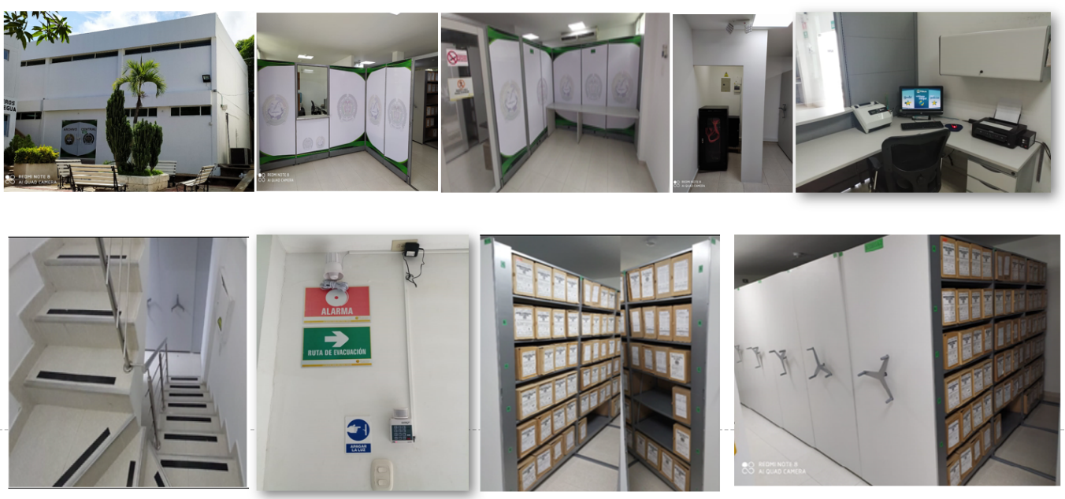

C. CARACTERÍSTICAS DE LA DOCUMENTACIÓN
IDENTIFICACIÓN DEL FONDO ACUMULDADO O DOCUMENTAL
UNIDAD POLICIAL |  |  |  |  |  | DEPARTAMENTO DE POLICIA GUAJIRA |  |  |  | DEPENDENCIA PRODUCTORA: |  |  |  | GESTION DOCUMENTAL
ACERVO DOCUMENTAL
Fechas extremas acervo documental |  |  |  |  | Cantidades de Unidades de Conservación Cajas |  | Cantidad Soporte Documental
Fecha Inicial |  | 23 | 01. | 2019 | Archivo de Gestión | 5 | Archivo de Gestión | Papel (carpetas) | Análogo | Digital | Planos | Libros | Videos | Fotografías |  | Cintas |  | Microfilmes |  | Magnéticos y ópticos |  | Pergaminos
fecha final |  | 15 | 12 | 2021 |  |  |  | 40 | N/A | N/A | N/A | N/A | N/A | N/A | N/A | N/A | N/A | N/A | N/A | N/A | N/A | N/A | N/A
Fecha Inicial |  | dia: | mes: | año: | Archivo Intermedio |  | Archivo Intermedio | Papel (carpetas) | Análogo | Digital | Planos | Libros | Videos | Fotografías |  | Cintas |  | Microfilmes |  | Magnéticos y ópticos |  | Pergaminos
fecha final |  | dia: | mes: | año:
Fecha Inicial |  | 30 | 4 | 1965 | Archivo Central | 3,997 | Archivo Central | Papel (carpetas) | Análogo | Digital | Planos | Libros | Videos | Fotografías |  | Cintas |  | Microfilmes |  | Magnéticos y ópticos |  | Pergaminos
...

